Sheet1
DANH SÁCH CÁN BỘ ĐĂNG KÝ LÀM VIỆC TẠI ĐẢO BẠCH LONG VỸ (Kèm theo công văn số /BDADL-QLCT ngày tháng 12 năm 2021)
 |  |  |  |  |  |  |  | Đã tiêm vắc xin
STT | Họ và tên | giới tính | CMND/CCCD | Chức vụ | SĐT | Địa chỉ tạm trú (Nơi ở hiện tại) | Hộ khẩu thường trú (Địa chỉ trên CMT/CCCD) | Mũi 1 | Mũi 2 | Hình ảnh CMND mặt trước | Hình ảnh CMND mặt sau
1 | Đào Việt Hoàng | nam | 036098000335 | Kỹ sư điện | 0949260098 | Số 1 đường 3.7/7 khu đô thị Gamuda Garden, Hoàng Mai, Hà Nội | Liêm Hải – Trực Ninh – Nam Định | X | X | 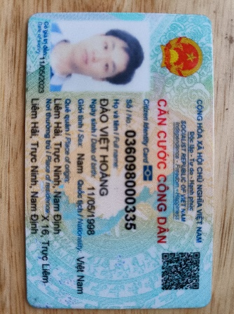 | 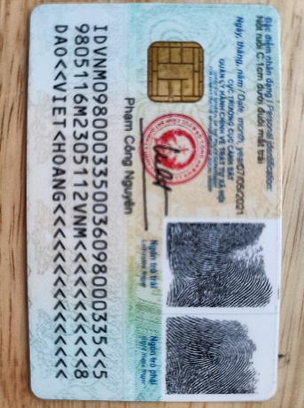
2 | Đỗ Qúy Khách | nam | 033083001283 | Kỹ sư điện | 0912070683 | Xóm Văn Chỉ, Thôn Thọ Am, Xã Liên Ninh, Huyện Thanh Trì, Hà Nội 16:11 | An Viên – Tiên Lữ - Hưng Yên | X | X | 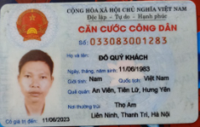 | 